ACTA EJECUTIVA
 |  | ACTA DE REUNION EJECUTIVA
 |  | DOCUMENTOS DE REFERENCIA : DC-S-GC-02
Usuario | Externo |  | Asunto: |  | Reunión Virtual - Apertura de Actividades equipo de Investigación Aplicada |  |  |  | Fecha: | Viernes 24 de febrero de 2023
 |  |  | Proceso |  | Fortalecimiento y Apoyo a la Gestión Estatal - Investigación Aplicada
X
 | Interno |  | Dependencia |  | Dirección de Fortalecimiento y Apoyo a la Gestión Estatal |  |  | Hora Inicio: | 15:00:00 | Hora Final: | 16:30:00

TEMAS TRATADOS
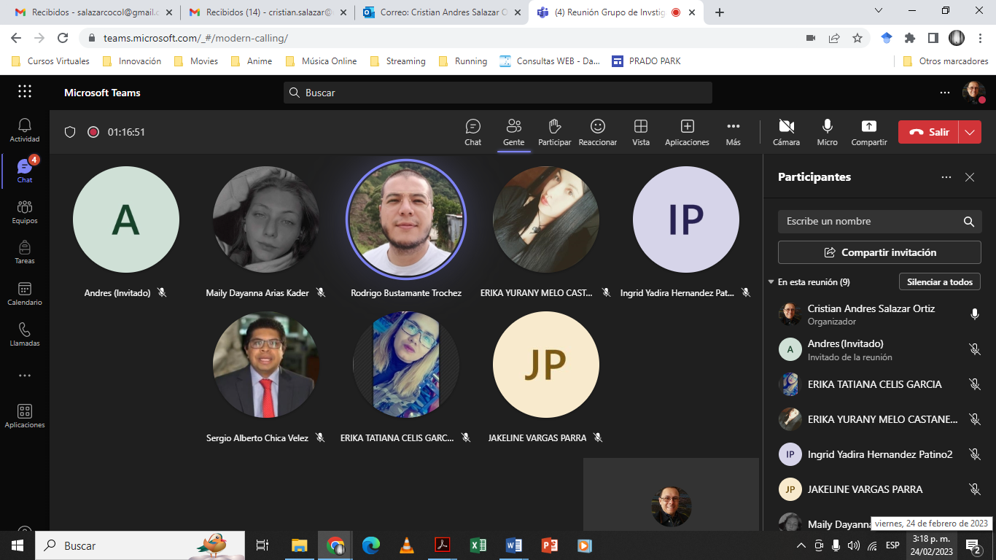 En la reunión se hizo apetura a las actividades de investigación aplicada y se trató el tema de la agenda de investigación del grupo en el marco de la convocatoria de la Subdirección Nacional de Investigaciones, 2023-2024, establecida mediante la resolución 193 del 15 de febrero de 2023. Se presentaron los 5 escenarios de la convocatoria y se decidió trabajar en el escenario 5.

COMPROMISOS |  |  |  |  |  |  |  | RESPONSABLES |  | FECHA DE CUMPLIMIENTO | FIRMA
Desarrollar los documentos para participar en la convocatoria |  |  |  |  |  |  |  | Todo el equipo |  | 10 de abril de 2023

ASISTENTES
NOMBRES Y APELLIDOS |  |  |  | CARGO | DEPENDENCIA | FIRMA | NOMBRES Y APELLIDOS |  | CARGO | DEPENDENCIA | FIRMA
Lizet Johana Campos |  |  |  | Contratista | DFAGE |  | Luis Enrique Guerrero Ibarra |  | Estudiante | DFAGE
Ingrid Yadira Hernández Patino |  |  |  | Contratista | DFAGE |  | Cesar Andrés Rodríguez Rodríguez |  | Estudiante | DFAGE
Maily Dayanna Arias Kader |  |  |  | Contratista | DFAGE |  | Catalina Morales Limas |  | Estudiante | DFAGE
María Alejandra Clavijo Méndez |  |  |  | Contratista | DFAGE |  | Andrés Zamudio Lozano |  | Contratista | DFAGE
Xiomara Barrera Bernal |  |  |  | Contratista | DFAGE |  | Tania Jireth Morales Arias |  | Estudiante | DFAGE
Cristian Andrés Salazar |  |  |  | Contratista | DFAGE |  | Lucía Salgado Porras |  | Contratista | DFAGE

